145 交通事故死者数（人口10万人当たり）
145 交通事故死者数（人口10万人当たり）

 | 時点 2024(R6)年（毎年）
 | 単位 人 |  |  |  |  |  |  |  | 偏差値 |  | 42.6
順位 |  | 都道府県名 |  | 数 値 |  |  | 順位 | 都道府県名 |  | 数 値

 |  | 0 | 全 国 |  | 2.2 | 0.0 | 23 | 0 | 三 重 |  | 2.7
1 |  | 0 | 徳 島 |  | 4.8 | 0.0 | 25 | 0 | 群 馬 |  | 2.6
2 |  | 0 | 愛 媛 |  | 4.1 | 0.0 | 25 | 0 | 新 潟 |  | 2.6
3 |  | 0 | 山 口 |  | 4.0 | 0.0 | 25 | 0 | 大 分 |  | 2.6
4 |  | 0 | 和歌山 |  | 3.9 | 0.0 | 28 | 0 | 静 岡 |  | 2.5
5 |  | 0 | 宮 崎 |  | 3.8 | 0.0 | 28 | 0 | 広 島 |  | 2.5
6 |  | 0 | 青 森 |  | 3.7 | 0.0 | 30 | 0 | 岩 手 |  | 2.4
6 |  | 0 | 岐 阜 |  | 3.7 | 0.0 | 30 | 0 | 山 形 |  | 2.4
8 |  | 0 | 秋 田 |  | 3.5 | 0.0 | 32 | 0 | 富 山 |  | 2.2
8 |  | 0 | 山 梨 |  | 3.5 | 0.0 | 33 | 0 | 北海道 |  | 2.1
8 |  | 0 | 鹿児島 |  | 3.5 | 0.0 | 33 | 0 | 宮 城 |  | 2.1
11 |  | 0 | 香 川 |  | 3.4 | 0.0 | 33 | ◎ | 千 葉 |  | 2.1
12 |  | 0 | 茨 城 |  | 3.3 | 0.0 | 33 | 0 | 京 都 |  | 2.1
12 |  | 0 | 岡 山 |  | 3.3 | 0.0 | 33 | 0 | 長 崎 |  | 2.1
14 |  | 0 | 栃 木 |  | 3.2 | 0.0 | 38 | 0 | 滋 賀 |  | 2.0
14 |  | 0 | 高 知 |  | 3.2 | 0.0 | 38 | 0 | 兵 庫 |  | 2.0
14 |  | 0 | 熊 本 |  | 3.2 | 0.0 | 40 | 0 | 愛 知 |  | 1.9
17 |  | 0 | 福 井 |  | 3.1 | 0.0 | 41 | 0 | 奈 良 |  | 1.8
18 |  | 0 | 佐 賀 |  | 3.0 | 0.0 | 41 | 0 | 福 岡 |  | 1.8
18 |  | 0 | 沖 縄 |  | 3.0 | 0.0 | 43 | 0 | 埼 玉 |  | 1.5
20 |  | 0 | 福 島 |  | 2.9 | 0.0 | 43 | 0 | 大 阪 |  | 1.5
20 |  | 0 | 長 野 |  | 2.9 | 0.0 | 45 | 0 | 島 根 |  | 1.4
交通事故死者数 （人口10万人当たり）
北海道 | 2.1
青 森 | 3.7
岩 手 | 2.4
宮 城 | 2.1
秋 田 | 3.5
山 形 | 2.4
福 島 | 2.9
茨 城 | 3.3
栃 木 | 3.2
群 馬 | 2.6
埼 玉 | 1.5
千 葉 | 2.1
東 京 | 1
神奈川 | 1.2
新 潟 | 2.6
富 山 | 2.2
石 川 | 2.7
福 井 | 3.1
山 梨 | 3.5
長 野 | 2.9
岐 阜 | 3.7
静 岡 | 2.5
愛 知 | 1.9
三 重 | 2.7
滋 賀 | 2
京 都 | 2.1
大 阪 | 1.5
兵 庫 | 2
奈 良 | 1.8
和歌山 | 3.9
鳥 取 | 2.8
島 根 | 1.4
岡 山 | 3.3
広 島 | 2.5
山 口 | 4
徳 島 | 4.8
香 川 | 3.4
愛 媛 | 4.1
高 知 | 3.2
福 岡 | 1.8
佐 賀 | 3
長 崎 | 2.1
熊 本 | 3.2
大 分 | 2.6
宮 崎 | 3.8
鹿児島 | 3.5
沖 縄 | 3
22 |  | 0 | 鳥 取 |  | 2.8 | 0.0 | 46 | 0 | 神奈川 |  | 1.2
23 |  | 0 | 石 川 |  | 2.7 | 0.0 | 47 | 0 | 東 京 |  | 1.0

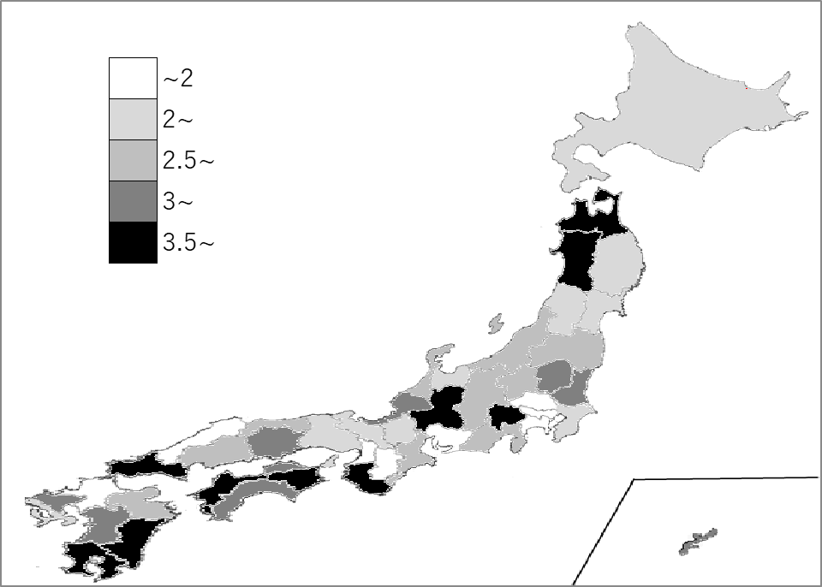
千葉県の推移
令和2年 | 2 | 35
令和3年 | 1.9 | 39
令和4年 | 2 | 38
令和5年 | 2 | 37
令和6年 | 2.1 | 33

《備 考》 ・資料出所 警察庁「交通死亡事故の発生状況及び道路交通法違反取締り状況等について」 ・算出方法 交通事故死者数÷人口 ・参 考 千葉県の交通事故死者数は、131人で3位。全国は、2,663人。

